Лист1
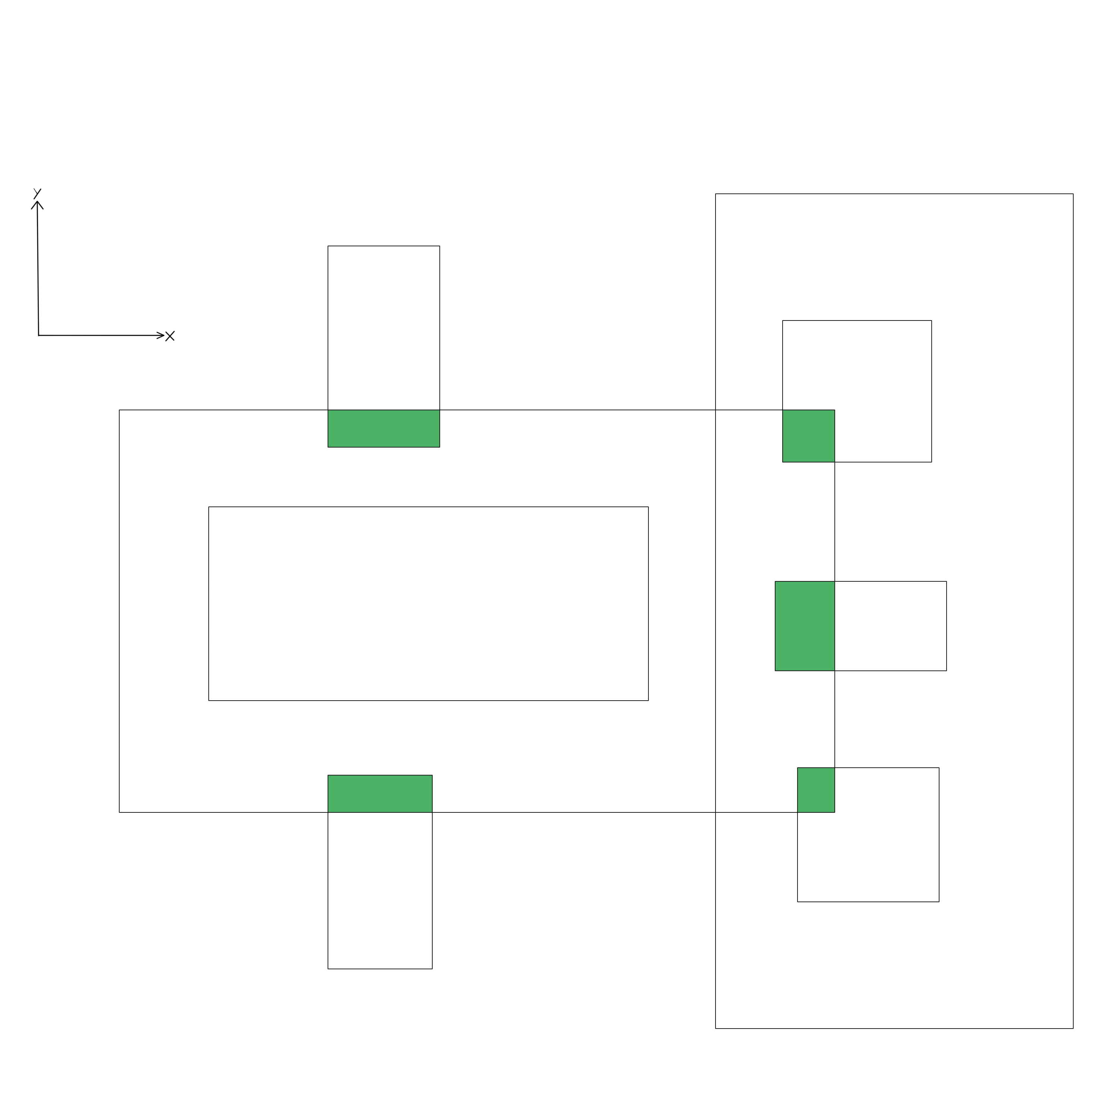
Координаты точек пересечения |  |  | Условия пересечения | Вычисление площади

0) | Right_X1 | Right_Y1 | Right_X1 = Left_X1 | Левая х-координата - наибольшая из двух левых исходных
 | Right_X2 | Right_Y1 | Right_Y1 = Left_Y1 | Верхняя у-координата - наименьшая из двух верхних исходных
 | Right_X1 | Right_Y2 | Right_X2 = Left_X2 | Нижняя у-координата - наибольшая из двух нижних исходных
 | Right_X2 | Right_Y2 | Right_Y2 = Left_Y2 | Правая х-координата - наименьшаяя из двух правых исходных

1) | Right_X1 | Left_Y1 | Right_X1 < Left_X2 | Стартовая координата - наибольшая х и наименьшая у
 | Right_X2 | Left_Y1 | Right_Y2 < Left_Y1 | х-грань - вектор(стартовая х-координата, правая х-координата)
 | Right_X1 | Right_Y2 | Right_Y1 > Left_Y2 | у-грань - вектор(стартовая у-координата, нижняя у-координата)
 | Right_X2 | Right_Y2

2) | Right_X1 | Left_Y1
 | Left_X2 | Left_Y1
 | Right_X1 | Right_Y2
 | Left_X2 | Right_Y2

3) | Right_X1 | Right_Y1
 | Left_X2 | Right_Y1
 | Right_X1 | Right_Y1
 | Left_X2 | Right_Y2

4) | Right_X1 | Right_Y1
 | Left_X2 | Right_Y1
 | Right_X1 | Left_Y2
 | Left_X2 | Left_Y2

5) | Right_X1 | Right_Y1
 | Right_X2 | Right_Y1
 | Right_X1 | Left_Y2
 | Right_Y2 | Left_Y2

6) | Right_X1 | Right_Y1
 | Right_X2 | Right_Y1
 | Right_X1 | Right_Y2
 | Right_X2 | Right_Y2

7) | Right_X1 | Left_Y1
 | Left_X2 | Left_Y1
 | Right_X1 | Left_Y2
 | Left_X2 | Left_Y2

8) | Right_X1 | Right_Y1
 | Left_X2 | Right_Y1
 | Right_X1 | Right_Y2
 | Left_X2 | Right_Y2

